编译原理
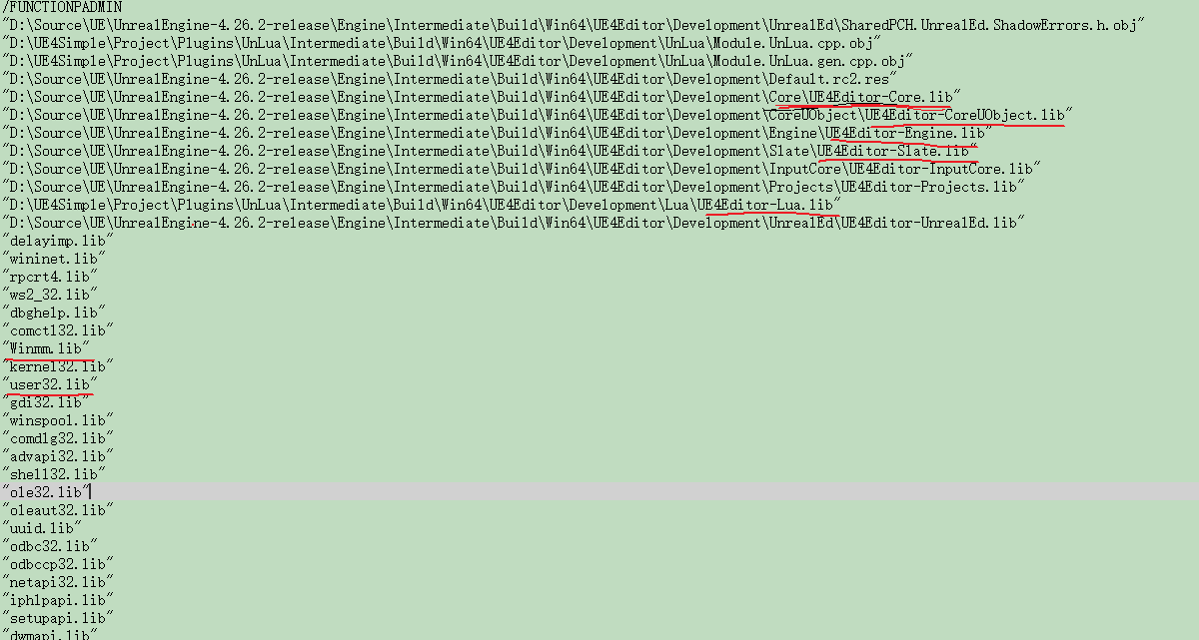
动态库编译
 | 这些Module如果是通过DLL，SO加载，到底怎么编译的，和我们正常的动态库连接编译不一样

Windows | 具体可参照编译的中间文件： | D:\UE4Simple\Project\Plugins\UnLua\Intermediate\Build\Win64\UE4Editor\Development\UnLua

 |  | Module.UnLua.cpp.obj.response | 单个文件的编译选项设置，头文件目录，编译优化项等

 |  | UE4Editor-UnLua.dll.response | 对应DLL的编译选项设置，所有依赖的LIB，导出DLL名字等 | 这个地方就有其隐式依赖的DLL对应LIB名字

 |  | UE4Editor-UnLua.lib.response | 对应LIB的编译选项设置，导出DLL名字，导出LIB名字

 |  | Module.UnLua.cpp.txt | 可以理解为需要编译的所有文件列表

编译原理2
Win
 | 非编辑器模式编译 | 各个模块不会生成DLL，全部都编译到EXE里了
 |  | MyProject2-Win64-Debug.exe.response | 会生成这个文件，内部定义编译的EXE文件以及依赖的库等

 |  | 导出的可执行文件名字 | /OUT:"D:\UE4Simple\MyProject2\Binaries\Win64\MyProject2-Win64-Debug.exe"
 |  |  | /PDB:"D:\UE4Simple\MyProject2\Binaries\Win64\MyProject2-Win64-Debug.pdb"

 |  | 所有依赖库的obj文件都在，一起连接到EXE里面，所以没有DLL了 | D:\UE4Simple\MyProject2\Intermediate\Build\Win64\MyProject2\Debug\Launch\Module.Launch.cpp.obj
 |  |  | D:\UE4Simple\MyProject2\Intermediate\Build\Win64\MyProject2\Debug\Launch\PCLaunch.rc.res
 |  |  | D:\UE4Simple\MyProject2\Intermediate\Build\Win64\MyProject2\Debug\UnLua\Module.UnLua.cpp.obj
 |  |  | D:\UE4Simple\MyProject2\Intermediate\Build\Win64\MyProject2\Debug\UnLua\Module.UnLua.gen.cpp.obj

 | 编辑器模式编译
 |  | UnrealEngine-4.26.2-release\Engine\Binaries\Win64\UE4Editor-Win64-Debug.exe |  | 通过这个壳启动
 |  |  |  | ！！！最牛逼的时，依赖的所有库，自己按照先后顺序加载（不能直接加载最终的，会加载失败，因为各个DLL在不同目录）
 |  | UE4Editor-MyProject2.lib.response | 生成UE4Editor-MyProject2.lib

 |  | UE4Editor-MyProject2.dll.response | 生成UE4Editor-MyProject2.dll

Android |  | Android下默认会进行strip，这样子我们的libUE.So就不会太大了 |  | ！！！这个strip是Android编译的时候处理的，不是UE处理，具体Android的可以参照android.mk里面定义LOCAL_STRIP_MODULE
 | 非编辑器编译 | 所有的文件编译的.o放在一起连接成.so |  |  | LOCAL_STRIP_MODULE :=false
 |  | Project-armv7.so.response | Project\Intermediate\Build\Android\Project\Development\Project-armv7.so.response

 | 编译参数 | protected virtual string GetCLArguments_Global(CppCompileEnvironment CompileEnvironment, string Architecture)
 |  | 隐藏符号信息，减少SO文件大小 | Result += " -fvisibility=hidden -fvisibility-inlines-hidden"; // Symbols default to hidden.

 | 编译的工程在 | MyProject2\Intermediate\Android\armv7 | JIN里面包含.So

 |  | ！！！编译生成的是Project-armv7.so，会改名为libUE4.so，然后放在APK包内，在UEDeployAndroid.cs中会将其拷贝到jni下名为libue4.so
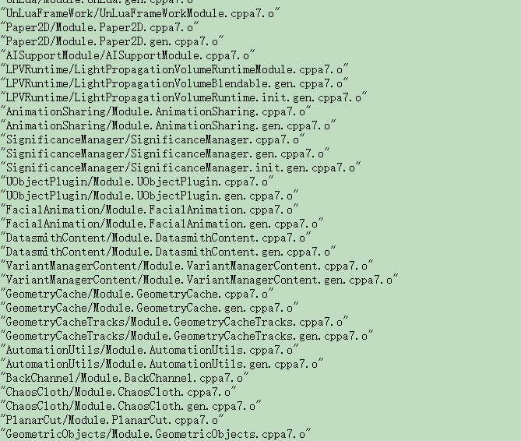

IOS

